002_処理フロー
【ｱｸﾃｨﾋﾞﾃｨ図】

初期処理

各商店号室ページ

各商店号室初期化 確認
各商店号室削除 確認
各商店号室修正ページ
商店情報リストページ

各商店号室初期化 ページ
商店情報リストページ

各項目入力

入力チェック

エラー

商店情報リストページ

各商店号室 _UI · Design
 | 【 各商店号室 Page 】

各商店号室 PAGE

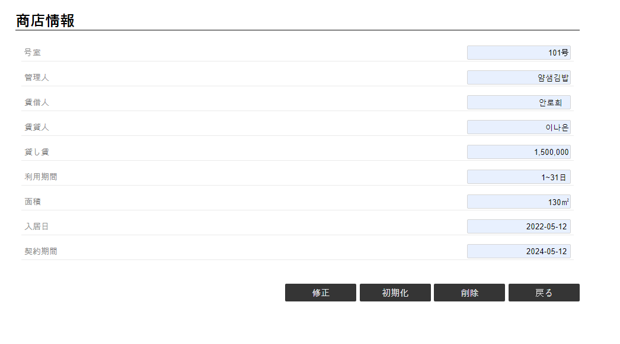

《商店号室初期化 _UI · Design 》

《商店情報リスト・UI・Design》

《商店情報リスト・UI・Design》

《商店情報修正・UI・Design》
1
2
3
4

コントロール名 |  |  | 参照カラム | データ型 | 表示桁数 | 表示形式 | HELP | 必 | 入 | 非表示 | 制御 | 備考 | Ver
1 |  | 修正 |  | ボタン |  |  |  |  |  |  | ○
2 |  | 初期化 |  | ボタン |  |  |  |  |  |  | ○
3 |  | 削除 |  | ボタン |  |  |  |  |  |  | ○
4 |  | 戻る |  | ボタン |  |  |  |  |  |  | ○

商店情報修正 _UI · Design
 | 【 商店情報修正 Page 】

商店情報修正 PAGE

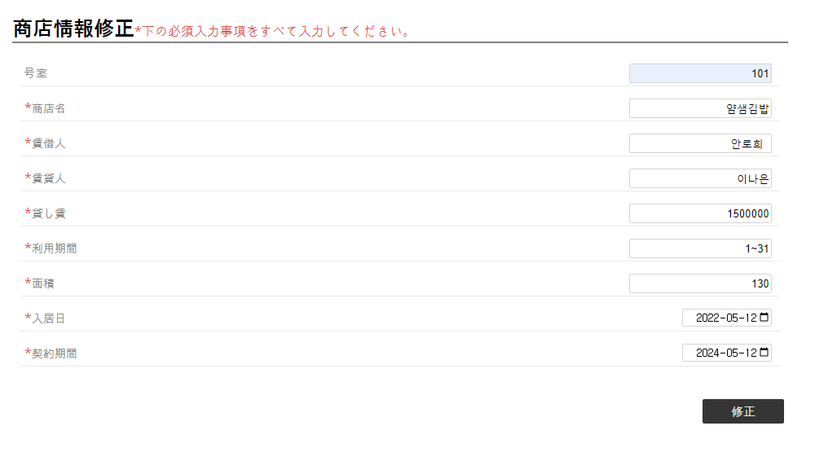

1
2
3
4
5
6
7
8

9
《各商店号室・UI・Design》

コントロール名 |  |  | 参照カラム | データ型 | 表示桁数 | 表示形式 | HELP | 必 | 入 | 非表示 | 制御 | 備考 | Ver
1 |  | 商店名 |  | varchar(30) | 15 |  |  | ○ | ○
2 |  | 賃借人 |  | varchar(25) | 12 |  |  | ○ | ○
3 |  | 賃貸人 |  | varchar(25) | 12 |  |  | ○ | ○
4 |  | 貸し賃 |  | int(15) | 15 |  |  | ○ | ○
5 |  | 利用期間 |  | varchar(25) | 12 |  |  | ○ | ○
6 |  | 面積 |  | int(10) | 10 |  |  | ○ | ○
7 |  | 入居日 |  | datetime |  |  |  | ○ | ○
8 |  | 契約期間 |  | datetime |  |  |  | ○ | ○
9 |  | 修正 |  | ボタン |  |  |  |  |  |  | ○

